Hitung
NO | SOAL | A | B | C | D | E
1 | Setiap laki-laki harus wajib militer, pernyataan kuantor yang benar adalah | (∀x)P(X)->Q(X), (∃x)P(X)^Q(X) | (∃x)P(X)Q(X) | (∃x)P(X)->Q(X) | (∀x)P(X)Q(X) | (∀x)P(X)^Q(X), (∃x)P(X)
2 | Pernyataan berikut yang bernilai benar adalah | (∀x)(6x – 3 ≥ 4) | (∃x)(x ∊ R → x2 ≥ 0) | (∀x)(x ∊ R → x2 ≥ 0) | (∀x ∊ R)(x2 + 3x – 4 > 0) | (∀x ∊ R)(x2 + 4x – 12 ≤ 0)
3 | 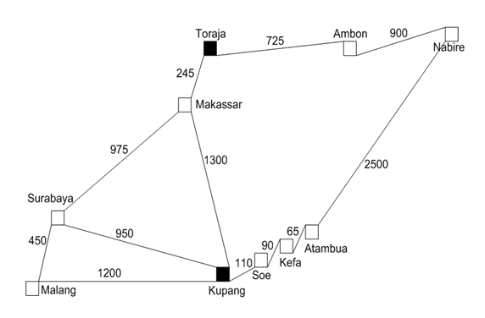 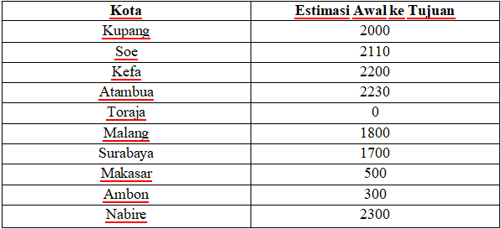 Tentukan jarak dari Kupang ke Toraja menggunakan metode BFS! | 2230 | 2145 | 2140 | 2045 | 2055
4 | Tuliskan urutan node yang dikunjungi dalam pencarian node H pada undirected graf di bawah ini yang dimulai dari C menggunakan DFS | C-F-U-X-H-G-J-Z | C-F-U-X-Z-J-G-H | C-G-J-Z-X-U-F-H | C-F-U-X-G-J-Z-H | C-F-U-Z-J-G-H
5 | Murran memiliki koin dengan nilai 5, 4, 3, 1. Kemudian ia ingin menukarnya dengan sebuah uang kertas yang setara dengan 7 koin. Bagaimana cara mengatasi permasalahan tersebut menggunakan solusi greedy? (petunjuk: local maximum) | 4 - 3 | 5 - 1 - 1 | 3 - 4 | 5 - 3 -1 | 3 - 3 - 1
6 | 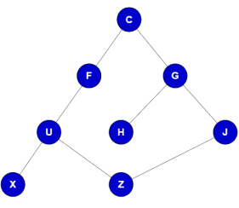 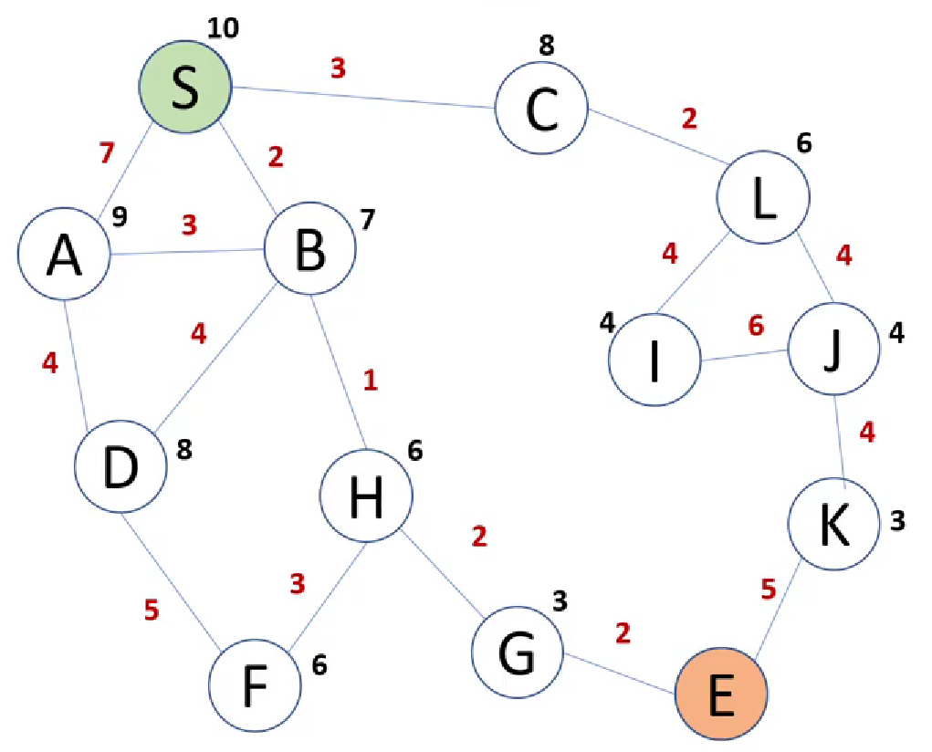 Bagaimana cara menuju ke titik E melalui titik S apabila menggunakan algoritma A*? | S - C - L - J - K - E | S - B - D - F - H - G - E | S - A - D - F - H - G - E | S - A - B - H - G - E | S - B - H - G -E
7 | 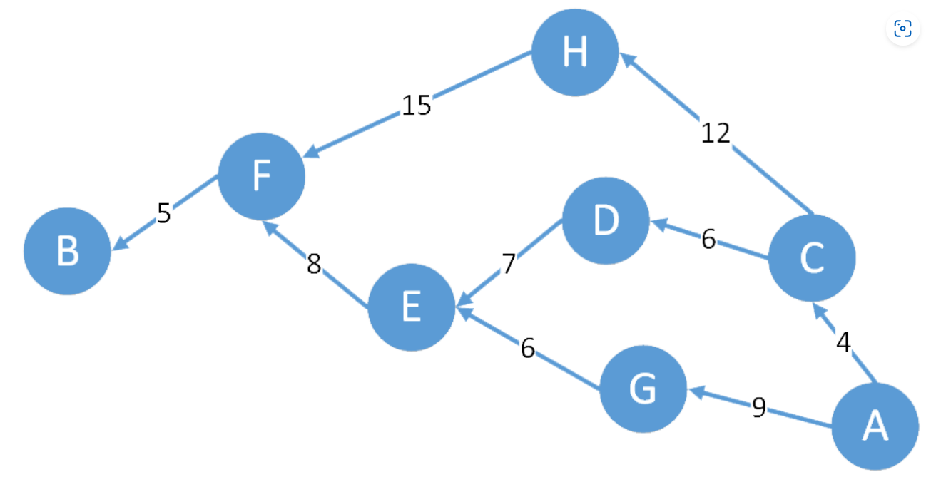 | A-F-E-D-C-B | A-G-E-D-C-H-B | A-C-D-E-F-B | A-G-D-H-F-B | A-F-E-D-B
 | Tentukan jarak terpendek dari A ke B menggunakan metode greedy
8 | Tentukan nilai yang menyatakan kebenaran dari pernyataan berkuantor berikut | ∀ x ϵ bil. Real Ǝ y ϵ bil. Real sehingga x + y = 8 | ∀ x ϵ bil. asli genap Ǝ y ϵ bil. asli ganjil maka 2x + 6y < 0 | ∀ x ϵ bil. prima ∀ y ϵ bil. prima sehingga x + y bil. genap | Ǝ x ϵ bil. kelipatan 3 Ǝ y ϵ bil. kelipatan 4 sehingga x + y kelipatan 7 | ∀ x ϵ bil. prima ∀ y ϵ bil. prima sehingga x + y bil. genap
9 | Ubahlah bentuk ekspresi logika ¬ (A → ¬C) ʌ (¬B → C) menjadi bentuk CNF | (A ʌ A) ʌ (B V C) | (A ʌ C) ʌ (B V C) | (A ʌ C) ʌ (B V A) | (C ʌ A) ʌ (A V C) | (A ʌ C) ʌ (C V B)
10 | 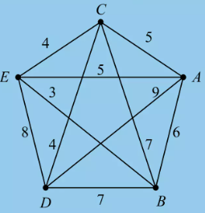 Diketahui n = 5, Perjalanan dimulai dari kota E, Berapakah total jarak kembali ke E. | 26 | 20 | 22 | 36 | 29

